개정이력
업무기능분해도
업무기능분해도
업무기능분해도
인공지능 기반 개인 수준별 문제풀이 및 해설 서비스 |  |  |  | 인터페이스 정의서

개 정 이 력

버전 | 변경일 | 변경 내용 | 작성자 | 승인자
1.0 | 2018-08-21 | 최초 생성 | 박상현 | 조희석
1.1 | 2018-11-05 | IF-EBS-001, IF-EBS-002, IF-EBS-004 수정 | 박상현
2.0 | 2020-05-18 | IF-EBS-001, IF-EBS-003, IF-EBS-005 수정 | 유진호

인터페이스 목록
업무기능분해도
업무기능분해도
인공지능 기반 개인 수준별 문제풀이 및 해설 서비스 |  |  |  |  |  |  |  |  | 인터페이스 정의서

No | 인터페이스ID | 인터페이스명 | 처리유형 | 인터페이스방식 | 발생 주기 | 송수신 구분 | 송신시스템 | 수신시스템 | 담당자명
1 | IF-EBS-001 | 사용자 정보 | Online | REST | 수시 | R | 대화형 인터페이스
2 | IF-EBS-002 | 상품 주문 정보 목록 조회 | Online | REST | 수시 | R | 대화형 인터페이스
3 | IF-EBS-003 | 상품 주문 정보 삽입 | Online | REST | 수시 | B | 대화형 인터페이스
4 | IF-EBS-004 | 상품 주문 상태 업데이트 | Online | REST | 수시 | B | 대화형 인터페이스
5 | IF-EBS-005 | 상품 주문 내용 업데이트 | Online | REST | 수시 | B | 대화형 인터페이스
6 | IF-EBS-006 | 강좌 상세 | Online | REST | 수시 | B | 대화형 인터페이스

IF-EBS-003
인공지능 기반 개인 수준별 문제풀이 및 해설 서비스 |  |  |  |  | 인터페이스 정의서

I/F ID | IF-EBS-003
RESOURCE URL | 219.240.13.175:14050/search/aiRcmnd
Sample URL | 219.240.13.175:14050/search/aiRcmnd?item_id=11315711&user_id=@hahnsh06
인터페이스방식 | REST | 송수신 구분 | Both | 수정일
발생 주기 | 수시
설명 | 인공지능 문제풀이 문항 추천
Request Parameter
Name | Type | 필수여부 | 기본값 | 필드크기 | 설명
ee | String | O |  |  | 사용자 ID
user_level | interger | O |  |  | 사용자 입력등급
is_moc | String |  | 0 |  | 0 : 전체 1 : 교재 2 : 기출
cate_cd_3 | String |  |  |  | 대분류 코드 ** 복수 분류 입력시 구분자 = ","
cate_cd_4 | String |  |  |  | 중분류 코드 ** 복수 분류 입력시 구분자 = ","
cate_cd_5 | String |  |  |  | 소분류 코드 ** 복수 분류 입력시 구분자 = ","
last_item_level | String |  |  |  | 이전문항 난이도
last_item_id | String |  |  |  | 이전문항 ID
is_correct | interger |  |  |  | 0 : 오답 1 : 정답
level | interger |  | 0 |  | 0: 자동추천 1: 난이도 증가 -1: 난이도 감소 <<
level_min | interger |  | 0 |  | [임의지정] 예상정답율 최소값
level_max | interger |  | 0 |  | [임의지정] 예상정답율 최대값 !) 최소값<최대값
random | interger |  | 0 |  | 0: 기본 1: Random 난이도 추천
item_num | interger |  | 3 |  | 추천 문항 개수
del_dupitem_yn | interger |  | 1 |  | 이전 풀이 문항 삭제 여부 1 : 이전 풀이 문항 제외 추천 0 : 풀이여부관계없이 모든문항대상 추천
encrypt_flag | interger |  | 0 |  | 사용자 ID 암호화 여부 0 : 평문 1 : 암호화된 Text | 2020.05.18 추가 - 웹 취약성
Response
Name | Type | 필수여부 | 기본값 | 필드크기 | 설명
status | interger |  |  |  | 결과코드
reason | string |  |  |  | 결과메시지
user_grade | interger |  |  |  | 사용자 등급
items | [] |  |  |  | 추천 문항
item_id | string |  |  |  | 문항 코드
cate_cd_3 | string |  |  |  | 단원 코드
avg_time | string |  |  |  | 평균풀이소요시간
item_level | string |  |  |  | 추천 지수
answer_count | interger |  |  |  | 문항풀이 건수
answer_1_count | interger |  |  |  | 보기 1번 선택 건수
answer_2_count | interger |  |  |  | 보기 2번 선택 건수
answer_3_count | interger |  |  |  | 보기 3번 선택 건수
answer_4_count | interger |  |  |  | 보기 4번 선택 건수
answer_5_count | interger |  |  |  | 보기 5번 선택 건수
answer_6_count | interger |  |  |  | 보기 6번 선택 건수
corrent_rate | float |  |  |  | 정답율

Response Sample code
{ "status": 200, "reason": "OK", "user_grade": 7, "items": [ { "item_id": 10331793, "cate_cd_1": "200004", "cate_cd_2": "1003034", "cate_cd_3": "1003034", "cate_cd_4": "1003034" "avg_time": "3:10", "item_level": 42.120000000000005 } ] } |  |  |  |  |  | 2020.05.06 응답 값 수정 - cate_cd_1,2,4,5 추가
Status Code
200 | 정상
201 | 나의 학습수준보다 높은 문제 없어서 낮은 수준 문제 추천
301 | 분류체계내 문항 없음
302 | 분류체계내 문항은 존재하지만 이미 다 풀어본 문항(1개월 History)
500 | 오류

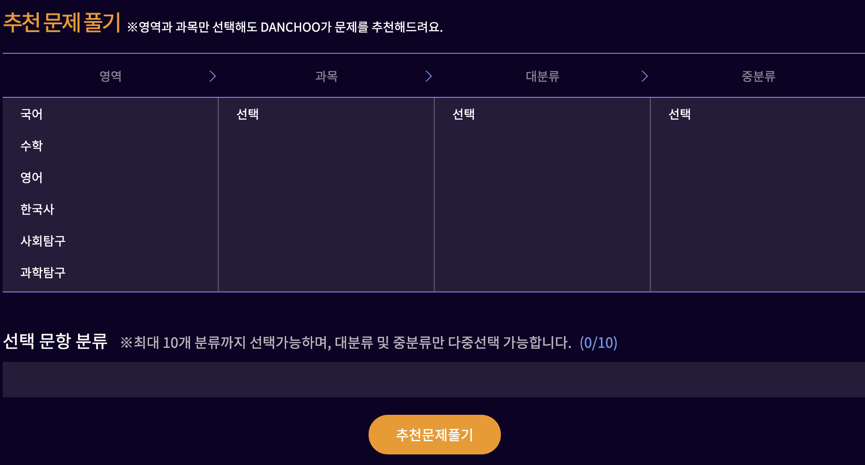
 |  |  |  |  |  | 추천문제풀기 프로세스만 수행

